Sheet1
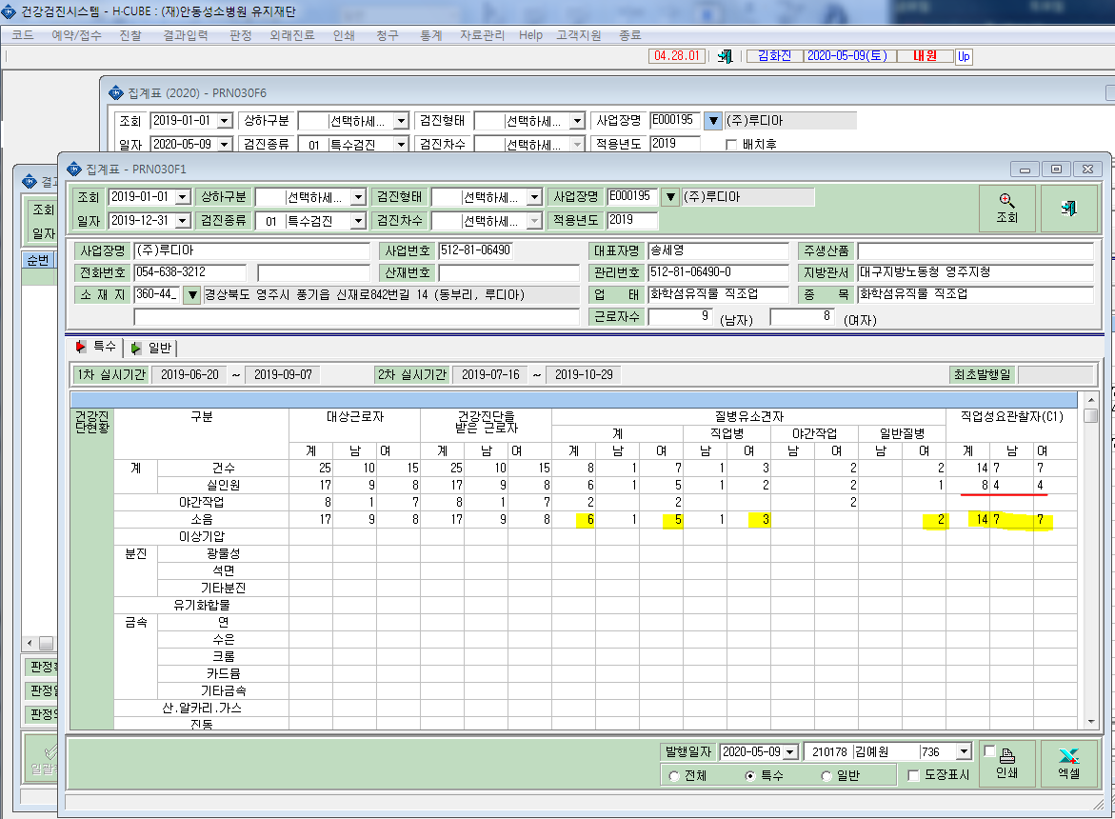
특수검진결과표'에서 소음에 대한 진단현황이 유소견자. 요관찰자 건수가 사람기준이아닌 소음좌우 판정건수로 나오는거같습니다. 확인부탁드립니다.
<새양식결과표>
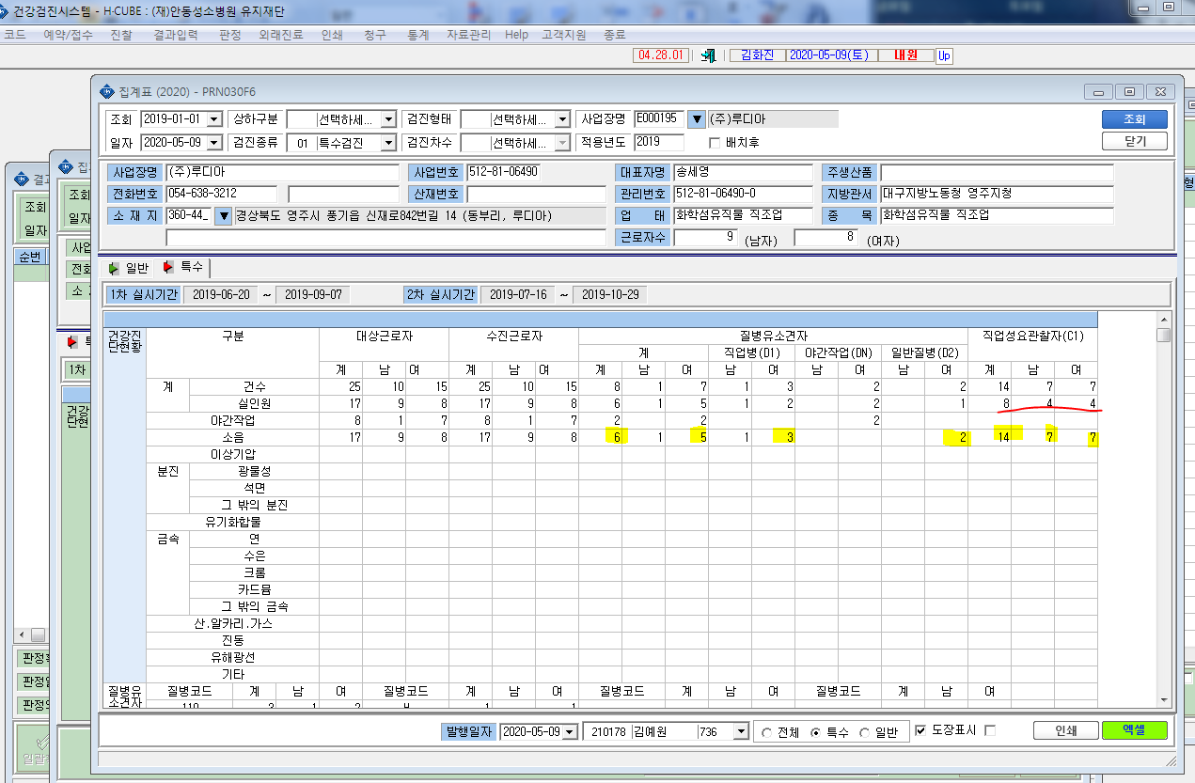

<결과표>

